Кіріспе
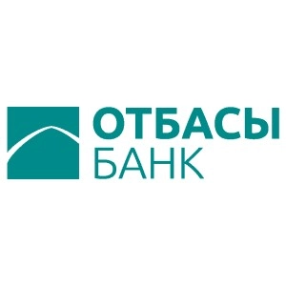

ESG Databook

Есептік кезең: 2023 жыл

ESG Databook туралы

ESG Databook "Отбасы банк" АҚ-ның 2023 жылғы тұрақты даму саласындағы негізгі сандық көрсеткіштерін ашады, сондай-ақ мүмкіндігінше шоғырландырылған әлеуметтік, экологиялық және экономикалық деректер негізінде тарихи деректер мен тиімділік тенденцияларын ұсынады.
Бұл құжат біз жыл сайынғы Тұрақты даму туралы есепте ұсынатын ақпаратты толықтырады және көлемі бойынша шектеулерге байланысты Есепте ұсынылу мүмкін емес деректерді қамтиды. Қосымша деректер сұрату бойынша берілуі мүмкін.
Егер өзгешесі көрсетілмесе, деректер метрикалық жүйені және қазақстандық теңгені пайдалана отырып ұсынылды. Кейбір сандар мен пайыздар дөңгелектенуі мүмкін және жалпы санды немесе 100%-ды құрамауы мүмкін.
Деректердегі өзгерістер және қайталанатын есептер есеп беру немесе жинау әдістерінің жақсаруына байланысты жыл ішінде орын алуы мүмкін және қайта есептеу түсіндіріле отырып, атап өтілетін болады.

Біздің есептілік әдіснамамыз туралы қосымша ақпаратты Тұрақты даму туралы есептен көруге болады

Егер сізде біздің тұрақты даму туралы деректеріміз, тұрақты даму туралы есебіміз және ақпаратты кез келген басқа байланысқан ашу туралы сұрақтарыңыз немесе пікірлеріңіз болса, біздің mail@otbasybank.kz электронды поштамызға жазыңыз

Жарияланған күні:

